BUREAUTIQUE
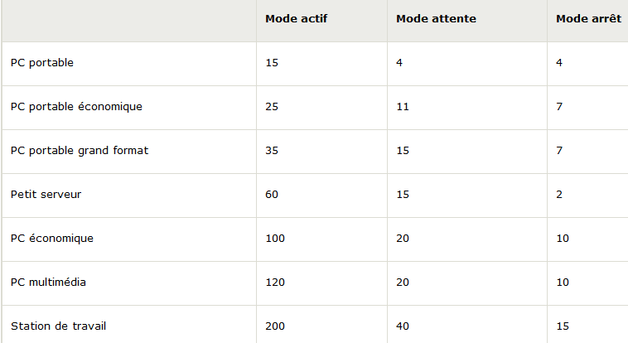
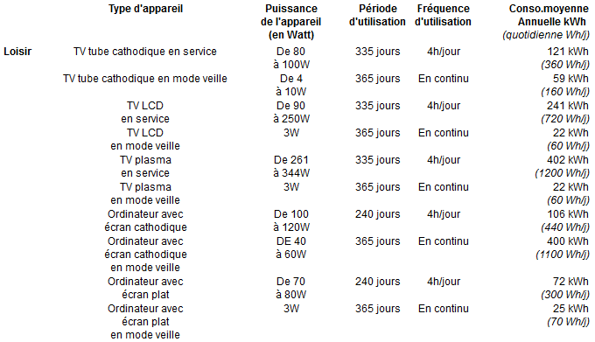
CONNAISSANCE DES CONSOMMATIONS |  |  |  |  |  |  | ESTIMATION DES GAINS

Puissance veille (W) | 20 | W | Nombre | Consommation | Coût | CO2 | SANS ARRET
Temps de fct | 14 | H/NUIT | PC | kWh | €HT | kgCO2
Temps de fct | 365 | J/AN | 1 | 102 | 13 | 9 | Nombre spécifique | 30 | Nb
 |  |  | 2 | 204 | 27 | 17 | Puissance veille (W) | 20 | W
 |  |  | 3 | 307 | 40 | 26 | Temps de fonctionnement | 14 | H/NUIT
 |  |  | 4 | 409 | 53 | 34 | Temps de fonctionnement | 365 | J/AN
 |  |  | 5 | 511 | 66 | 43
 |  |  | 6 | 613 | 80 | 52 | Consommation | 3,066 | kWh
 |  |  | 7 | 715 | 93 | 60 | Coût | 399 | €HT
 |  |  | 8 | 818 | 106 | 69 | CO2 | 258 | kgCO2
 |  |  | 9 | 920 | 120 | 77
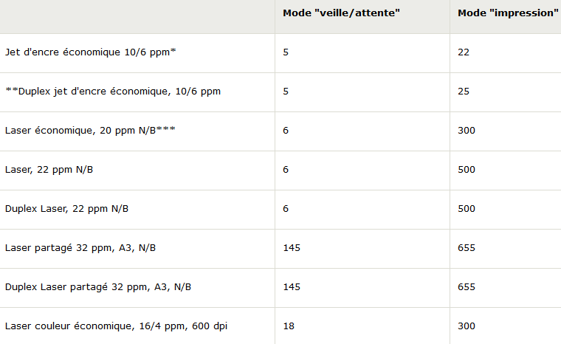
 |  |  | 10 | 1,022 | 133 | 86 | AVEC ARRET
 |  |  | 11 | 1,124 | 146 | 94
 |  |  | 12 | 1,226 | 159 | 103 | Nombre spécifique | 10 | Nb
 |  |  | 13 | 1,329 | 173 | 112 | Puissance veille (W) | 20 | W
 |  |  | 14 | 1,431 | 186 | 120 | Temps de fonctionnement | 14 | H/NUIT
 |  |  | 15 | 1,533 | 199 | 129 | Temps de fonctionnement | 365 | J/AN
 |  |  | 16 | 1,635 | 213 | 137
 |  |  | 17 | 1,737 | 226 | 146 | Consommation | 1,022 | kWh
 |  |  | 18 | 1,840 | 239 | 155 | Coût | 133 | €HT
 |  |  | 19 | 1,942 | 252 | 163 | CO2 | 86 | kgCO2
 |  |  | 20 | 2,044 | 266 | 172
 |  |  | 21 | 2,146 | 279 | 180 | GAINS
 |  |  | 22 | 2,248 | 292 | 189 | Consommation | 2,044 | kWh
 |  |  | 23 | 2,351 | 306 | 197 | Coût | 266 | €HT
 |  |  | 24 | 2,453 | 319 | 206 | CO2 | 172 | kgCO2
 |  |  | 25 | 2,555 | 332 | 215
 |  |  | 26 | 2,657 | 345 | 223
 |  |  | 27 | 2,759 | 359 | 232
 |  |  | 28 | 2,862 | 372 | 240
 |  |  | 29 | 2,964 | 385 | 249
 |  |  | 30 | 3,066 | 399 | 258

